Feuil1
NOM DU BATEAU TAILLE N° AUTORISATION FFPM
pêche haute mer
INSCRIPTION
1ER GRAND PRIX FFPM
PALAVAS LES FLOTS 2024
du 31/07/24 au 03/08/24
pêche au tout venant
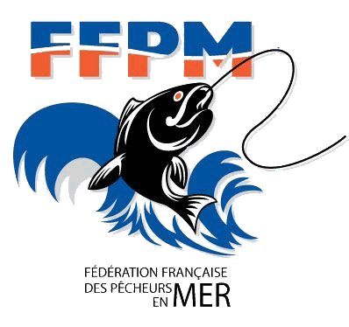 | 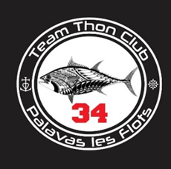
BATEAU 1
BATEAU 2
CLUB

ÉQUIPAGES
 | bateau 1 |  | N° licence | bateau 2 | N° licence
Capitaine
Équipier 1
Équipier 2
Équipier 3
Équipier 4
Capitaines
Pour la pêche au tout venant les appâts sont fournis dans l'inscription
Sardines obligatoirement fournies par l'organisation :
Nbre de caisses (de 10 kilos) de sardines congelées pour les 2 jours de pêche |  |  | (22 € par caisse)

Pour tous les membres d'équipage les repas et petit dejeuner du jeudi et vendredi( matin midi et soir)
sont compris dans l'inscription à l'exception du repas de gala
 |  | Nbre de Participants | tarifs | Total
Inscription par pêcheur |  |  | 100 € | 0 €
personne supplémentaire apperitif bienvenu |  |  | 16 € | 0 €
repas supplémentaire jeudi soir |  |  | 16 € | 0 €
repas supplémentaire vendredi soir |  |  | 16 € | 0 €
repas de gala samedi soir |  |  | 50 € | 0 €
repas de gala enfant de moins de 12 ans |  |  | 25 € | 0 €
Total inscription + repas supplementaires + sardines congelées |  |  |  | 0 €
VIREMENT BANCAIRE
trésorier : David Guirao 0650502867 davidguirao@free.fr
IBAN FR76 1005 7191 3100 0201 2790 162
BIC CMCIFRPP
L'inscription ne sera validée qu'après réception de la fiche d'engagement complétée, accompagnée du règlement total à : Mr david guirao , TTCP, 9 rue laval , 34110 vic la gardiole . Date limite d'inscription 30/06/2024.
co-secrétaire: Neyrand Paul 0650976656 paul.neyrand34@free.fr
Contacts :
Les capitaines déclarent avoir pris connaissance des différents règlements.
Date : |  | Signature :

